Planilla de Cotizacion
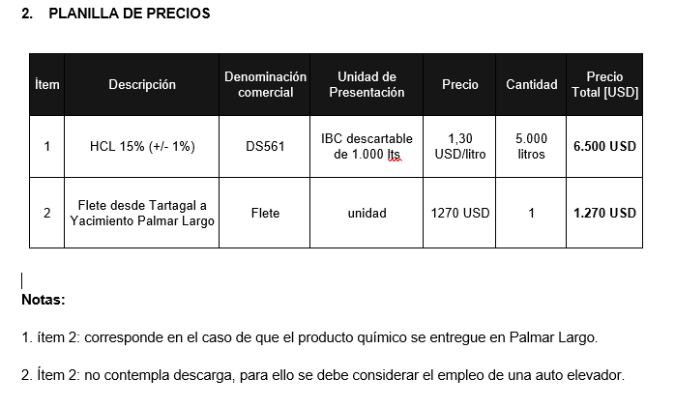
Ítem | Descripción | Denominación comercial | Unidad de Presentación | Precio | Cantidad | Precio Total [USD]
1 | Desemulsionante | DBS1170 | Tambores de 200 lts | 5.09 USD/litro | 2000 litros | 10,180
2 | Flete desde Tartagal a Yacimiento Palmar Largo | Flete | unidad | 1270.00 USD | 1 | 1,270

Planilla de Costos - EERR
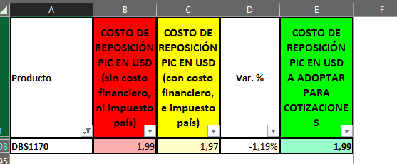
 |  | TC | 856 | 2024-02-26 | Divisas

Situación | Fecha | Producto | Condición | CR [u$d/lt] | Flete [u$d/litro] | CR con flete [u$d/lt] | K | Precio [u$d/litro] | Consumo estimado [litros] | Costo Total [u$d/litro] | Venta [u$d/mes]
Actual | Feb-24 | DBS1170 | Tambores de 200 lts | 1.99 | 0.281 | 2.271 | 2.241 | 5.09 | 2,000 | 4,542.87 | 10,180.00
Anterior | Jan-23 | DBS1170 | Tambores de 200 lts | 1.99 | 0.281 | 2.271 | 2.241 | 5.09

 |  | Flete |  | 571 |  |  | 2.110 | 1204.00

